Титульный
INTERNATIONAL STREETLIFTING FEDERATION
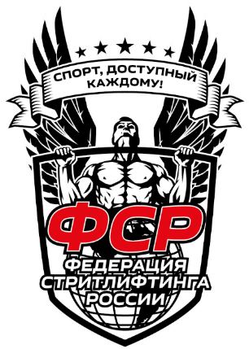

 | ИТОГОВЫЙ ПРОТОКОЛ СОРЕВНОВАНИЙ

 | Турнир: | II-й этап Открытого Кубка Северо-Западного округа по классическому и многоповторному стритлифтингу(Двоеборье,Подтягивание,Отжимание).
 | Место: | г. Старая Русса, ул. Гостинодворская, д.43, п. 3
 | Дата: | 2022-04-23

 | Судейская коллегия соревнований
 |  | Должность | И.Ф.О. / город | Категория

 |  | Главный судья | Куликовский С.М. / Старая Русса | МК
 |  | Главный секретарь | Лисиниская Ю.В. / Старая Русса | РК

 |  | Секретари: | Сальников И. А. /Старая Русса | МК
 |  |  | Лисиниская Ю.В. / Старая Русса | РК

 |  | Судьи: | Щелчков Т.О. /Старая Русса | РК
 |  |  | Сальников И. А. /Старая Русса | МК
 |  |  | Лисиниская Ю.В. / Старая Русса | РК

